Hełm_dla_energetyków
 |  |  |  |  | baza-nw.ciop.pl
Kalkulator naddatków wymiarowych wynikających stosowania środków ochrony głowy
Środki ochrony głowy
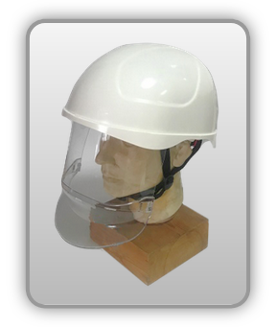 | Przemysłowy hełm ochronny dla energetyków z osłoną twarzy
Zagrożenia | 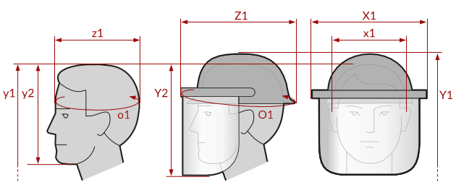
• Elektryczne • Mechaniczne • Termiczne (łukiem elektrycznym)

Kalkulator naddatków wymiarowych przemysłowego hełmu ochronnego dla energetyków z osłoną twarzy
Typ NW | miara antropo­metryczna y1, y2, x1, z1, o1 [cm] | wymiar całkowity Y1, Y2, X1, Z1, O1 [cm] |  | wymiar naddatku [cm] |  | przyrost względny [%]
 |  | min | max | min | max | min | max
NW do wysokości ciała człowieka dla Y1 (góra) | 180.0 | 185.5 | 187.9 | 5.5 | 7.9 | 3.1 | 4.4
NW do do wysokości dla Y2 (dół) | 23.4 | 30.1 | 31.9 | 6.7 | 8.5 | 28.6 | 36.3
NW szerokości X1 | 17.0 | 23.8 | 24.5 | 6.8 | 7.5 | 40.0 | 44.1
NW głębokości Z1 | 19.7 | 29.3 | 31.8 | 9.6 | 12.1 | 48.7 | 61.4
NW obwodu O1 | 59.0 | 88.0 | 90.3 | 29.0 | 31.3 | 49.2 | 53.1

Opracowano na podstawie wyników V etapu programu wieloletniego „Poprawa bezpieczeństwa i warunków pracy”, finansowanego w zakresie badań naukowych i prac rozwojowych ze środków Narodowego Centrum Badań i Rozwoju. Projekt I.PB.10: Opracowanie danych do nowego atlasu miar człowieka, związanych ze stosowaniem środków ochrony indywidualnej z uwzględnieniem wybranych parametrów widzenia. Koordynator programu: Centralny Instytut Ochrony Pracy – Państwowy Instytut Badawczy.

